開発環境
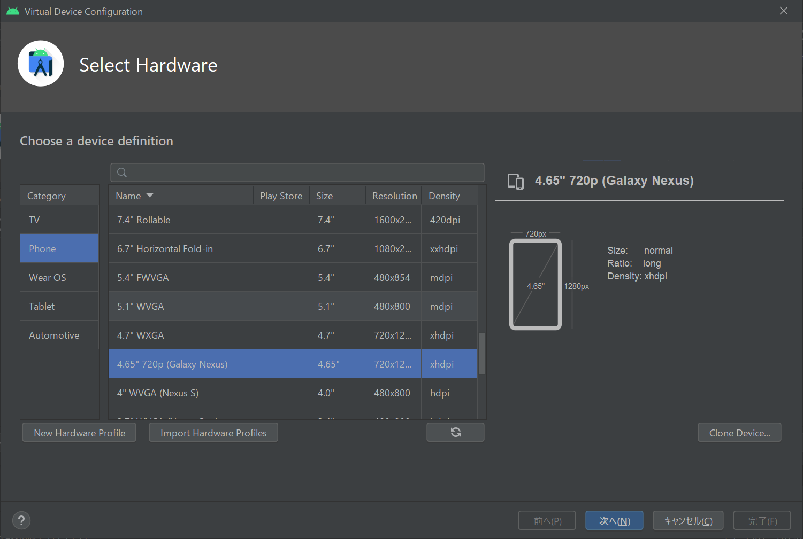
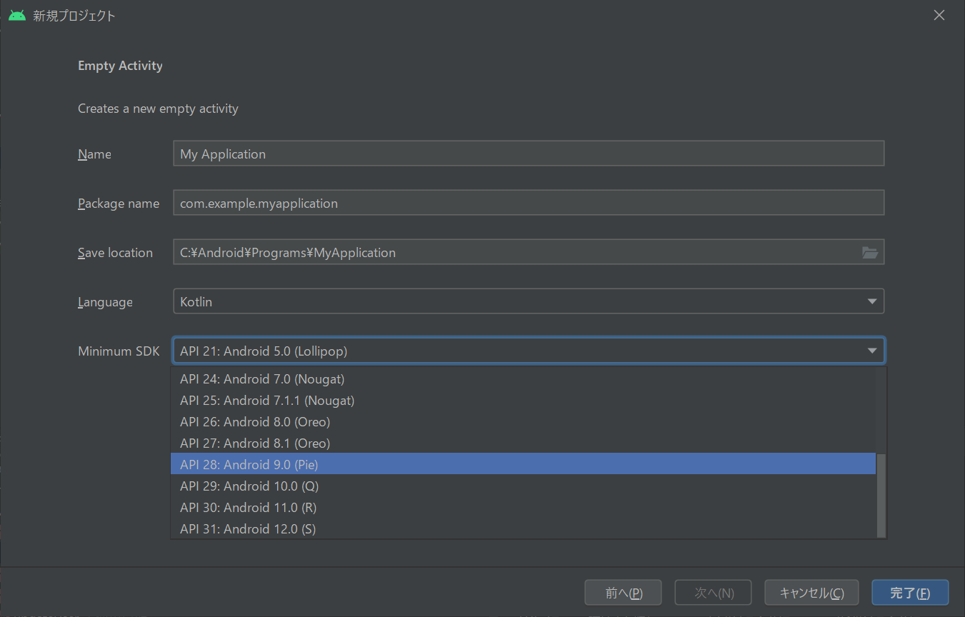
android 開発環境

Emu

画面
入力画面

NyanghaoCalc |  |  |  |  |  |  |  |  |  |  |  |  | Header |  |  |  |  |  |  |  |  |  |  |  |  |  | システムマスタ
 |  |  |  |  |  |  |  |  |  |  |  |  |  |  |  |  |  |  |  |  |  |  |  |  |  |  | チャージの時は３０分に１オーダー
 |  |  |  |  |  |  |  |  |  |  |  |  |  |  |  |  |  |  |  |  |  |  |  |  |  |  | 時間
クリア |  |  |  |  | 管理メニュー |  |  |  |  |  |  |  | Button |  |  |  |  |  |  |  |  |  |  |  |  |  | 30

 |  | 〇〇さん |  |  |  |  |  |  |  |  |  |  | EditView |  |  | 名前いれる

 |  | 2021-09-22 |  |  |  |  |  |  |  | △ |  |  | Button(onClickでカレンダー） |  |  |  |  |  |  |  |  |  |  |  |  |  | システム設定マスタ
 |  |  |  |  |  |  |  |  |  |  |  |  |  | DatePikDialog |  |  |  |  |  | 規定値：現在時間 |  |  |  |  |  |  | seq | 性別 | 種別 |  | 基本料金 | 基本時間 | 延長料金 |  | 延長時間 | ｵｰﾀﾞﾁｪｯｸ | 削除フラグ
 |  | システム |  | 男性 チャージ |  |  |  |  | ▽ |  |  |  | Spinner |  |  |  |  |  |  | マスタで管理 |  |  |  |  |  |  | 1 | 男性 | チャージ |  | 400 | 30 | 200 |  | 15 | 30
 |  |  |  |  |  |  |  |  |  |  |  |  |  |  |  |  |  |  |  |  |  |  |  |  |  |  | 2 | 男性 | 飲み放題 |  | 2400 | 60 | 1200 |  | 30 | 0
 |  | 入店時間 |  | 19:55:00 |  |  |  |  |  |  |  |  | Button(onClickでカレンダー） |  |  |  |  |  |  |  |  |  |  |  |  |  | 3 | 女性 | チャージ |  | 200 | 30 | 100 |  | 15 | 30
 |  |  |  |  |  |  |  |  |  |  |  |  |  | TimePickerDialog |  |  |  |  |  | 規定値：現在時間 |  |  |  |  |  |  | 4 | 女性 | 飲み放題 |  | 2000 | 60 | 1000 |  | 30 | 0
 |  | 退店時間 |  | 20:35:00 |  |  |  |  |  |  |  |  | Button(onClickでカレンダー）
 |  |  |  |  |  |  |  |  |  |  |  |  |  | TimePickerDialog |  |  |  |  |  | 規定値：現在時間

 |  | ゲストカクテル |  |  |  | ▽ | 1 |  | 追加 |  |  |  | Spinner |  |  |  |  |  |  |  |  |  |  |  |  |  | 商品マスタ
 |  |  |  |  |  |  |  |  |  |  |  |  | EditView（数値） |  |  |  |  |  |  |  |  |  |  |  |  |  | seq | 品名 |  |  | 単価 | オーダ数 |  | チャージ込み | 削除フラグ
 |  |  |  |  |  |  |  |  |  |  |  |  | Button |  |  |  |  |  |  |  |  |  |  |  |  |  | 1 | オリカク |  |  | 1000 | 1 |  | 0
 |  |  |  |  |  |  |  |  |  |  |  |  |  |  |  |  |  |  |  |  |  |  |  |  |  |  | 2 | ソフドリ |  |  | 600 | 1 |  | 0
 |  |  |  |  |  |  |  |  |  |  |  |  |  |  |  |  |  |  |  |  |  |  |  |  |  |  | 3 | アルコール |  |  | 700 | 1 |  | 0
 |  | オリカク |  |  |  |  | 2 |  | 削除 |  |  |  | RecycleView |  |  |  | 数量のみ、直接編集可能！ |  |  |  |  |  |  |  |  |  | 4 | ショット |  |  | 800 | 1 |  | 0
 |  |  |  |  |  |  |  |  |  |  |  |  |  |  |  |  | 長押しまたは削除ボタンで削除 |  |  |  |  |  |  |  |  |  | 5 | スタドリ |  |  | 500 | 1 |  | 0
 |  | ポテト |  |  |  |  | 3 |  | 削除 |  |  |  | TextView |  |  |  |  |  |  |  |  |  |  |  |  |  | 6 | 乾杯セット |  |  | 1300 | 2 |  | 0
 |  |  |  |  |  |  |  |  |  |  |  |  | EditView（数値） |  |  |  |  |  |  |  |  |  |  |  |  |  | 7 | 至福セット |  |  | 2000 | 3 |  | 0
 |  | チェキ |  |  |  |  | 1 |  | 削除 |  |  |  |  |  |  |  |  |  |  |  |  |  |  |  |  |  | 8 | 初めましてセット |  |  | 2500 | 2 |  | 60

 |  | にくまん |  |  |  |  | 5 |  | 削除

 |  | あんまん |  |  |  |  | 2 |  | 削除
 |  |  |  |  |  |  |  |  |  | ▽

 |  | 会計 |  |  |  |  |  |  |  |  |  |  | Button |  |  |  |  |  | 入力チェック
 |  |  |  |  |  |  |  |  |  |  |  |  |  |  |  |  |  |  |  | ・飲み放題の時はオーダ数チェックは不要（判定方法はｵｰﾀﾞﾁｪｯｸ=0で行う）
 |  |  |  |  |  |  |  |  |  |  |  |  |  |  |  |  |  |  |  | ・時間計算 退店時間-入店時間（延長時間単位で繰り上げ）
 |  |  |  |  |  |  |  |  |  |  |  |  |  |  |  |  |  |  |  | ・時間計算結果からオーダー数が足りてるかチェック

確認画面（会計押した後に遷移する画面）
NyanghaoCalc

 |  | クリア |  |  |  |  |  |  |  |  |  |  |  | 前画面に初期状態で戻る（クリアするけどいい？でOKおしたら）

 |  | 〇〇さん

 |  | 2021-09-22

 |  | 滞在時間 |  | 1:30:00

 |  | 2000 |  |  |  |  |  |  | \

 |  | 確定 |  |  | 戻る |  |  |  |  |  |  |  |  | 確定でローカルにデータ保存（確定するけどいい？でOKおしたら）
 |  |  |  |  |  |  |  |  |  |  |  |  |  | 戻るで入力内容を保持したまま前画面に戻る

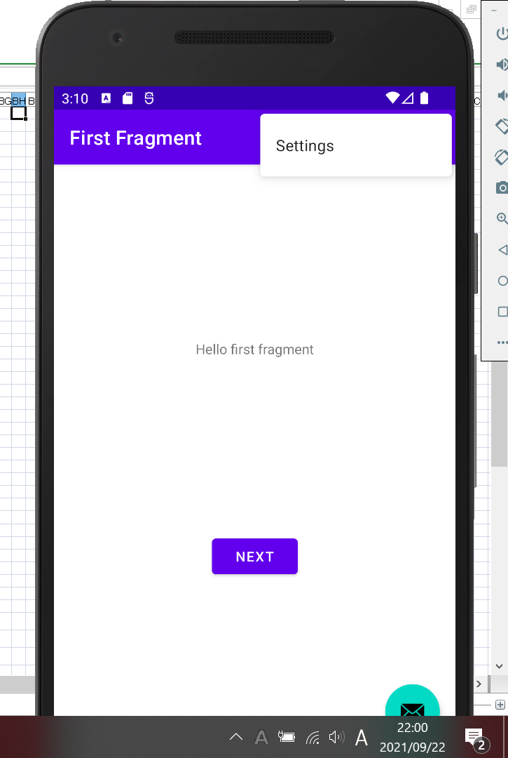
 |  |  |  |  |  |  |  |  |  |  |  |  |  |  |  |  |  |  |  |  |  |  |  |  |  |  |  |  |  |  |  |  |  | 管理メニューは廃止し、右上のメニューから遷移する
管理メニュー画面 |  |  |  |  |  |  |  |  |  |  |  |  |  |  |  |  |  |  |  |  |  |  |  |  | 集計
NyanghaoCalc |  |  |  |  |  |  |  |  |  |  |  |  |  |  |  |  |  |  |  |  |  |  |  |  | NyanghaoCalc

 | システム設定マスタ |  |  |  |  |  |  |  |  |  |  |  |  |  |  |  |  |  |  |  |  |  |  |  |  |  | 2021-09-22

 | 商品マスタ |  |  |  |  |  |  |  |  |  |  |  |  |  |  |  |  |  |  |  |  |  |  |  |  |  | 客数

 |  |  |  |  |  |  |  |  |  |  |  |  |  |  |  |  |  |  |  |  |  |  |  |  |  |  | 合計金額

 | エクスポート |  |  |  |  |  |  |  |  |  |  | DBをテキストベースで出力
 |  |  |  |  |  |  |  |  |  |  |  | CSV形式

 | 集計

 | 戻る |  |  |  |  |  |  |  |  |  |  | Button |  |  | 前画面に戻る |  |  |  |  |  |  |  |  |  |  | 戻る
 |  |  |  |  |  |  |  |  |  |  |  |  |  |  | （編集中のときは確認メッセージあり）

システム設定（商品マスタも基本同じ）
NyanghaoCalc

 | 種別 |  |  | 基本料金 |  |  |  | 基本時間 |  |  | 延長料金 |  |  |  |  | 延長時間 |  | ｵｰﾀﾞﾁｪｯｸ |  |  |  | 削除ﾌﾗｸﾞ |  | △
 | 男性 |  | チャージ | 400 |  |  |  | 30 |  |  | 200 |  |  |  |  | 15 |  | 30 |  |  |  |  |  |  |  |  | 行タップで入力エリアに内容を表示
 | 男性 |  | 飲み放題 | 2400 |  |  |  | 60 |  |  | 1200 |  |  |  |  | 30 |  | 0
 | 女性 |  | チャージ | 200 |  |  |  | 30 |  |  | 100 |  |  |  |  | 15 |  | 30
 | 女性 |  | 飲み放題 | 2000 |  |  |  | 60 |  |  | 1000 |  |  |  |  | 30 |  | 0
 | ← |  |  |  |  |  |  |  |  |  |  |  |  |  |  |  |  |  |  |  |  |  | → | ▽

 | 種別 |  |  |  |  |  |  |  |  |  |  | TextView

 | 基本料金 |  |  |  |  |  |  |  |  |  |  | TextView(number)

 | 基本時間 |  |  |  |  |  |  |  |  |  |  | TextView(number)

 | 延長料金 |  |  |  |  |  |  |  |  |  |  | TextView(number)

 | 延長時間 |  |  |  |  |  |  |  |  |  |  | TextView(number)

 | ｵｰﾀﾞﾁｪｯｸ |  |  |  |  |  |  |  |  |  |  | TextView(number)

 | 削除ﾌﾗｸﾞ |  |  |  |  |  |  |  |  |  |  | CheckBox

 | 追加/更新 |  |  |  |  |  |  |  |  |  |  | Button |  |  |  |  |  | 初期は追加
 |  |  |  |  |  |  |  |  |  |  |  |  |  |  |  |  |  | 編集モードの時は更新
 |  |  |  |  |  |  |  |  |  |  |  |  |  |  |  |  |  | 追加または更新時に即コミット（更新のときだけ更新確認メッセージ出す）

 | 戻る |  |  |  |  |  |  |  |  |  |  | Button |  |  | 前画面に戻る
 |  |  |  |  |  |  |  |  |  |  |  |  |  |  | （編集中のときは確認メッセージあり）

NyanghaoCalc

クリア |  |  |  |  | 管理メニュー |  |  |  |  |  |  |  |  |  |  |  | データテーブルイメージ

 |  | 〇〇さん |  |  |  |  |  |  |  |  |  |  |  |  |  |  | 日付 |  |  |  | 入店時間 |  |  |  | 退店時間 |  |  | 氏名 |  | 合計金額
 |  |  |  |  |  |  |  |  |  |  |  |  |  |  |  |  | 2021-09-22 |  |  |  | 19:55:00 |  |  |  | 20:35:00 |  |  | ○○さん |  | $5,000
 |  | 2021-09-22 |  |  |  |  |  |  |  | △

 |  | システム |  | 男性 チャージ |  |  |  |  | ▽

 |  | 入店時間 |  | 19:55:00

 |  | 退店時間 |  | 20:35:00

 |  | ゲストカクテル |  |  |  | ▽ | 1 |  | 追加

 |  | オリカク |  |  |  |  | 2 |  | 削除

 |  | ポテト |  |  |  |  | 3 |  | 削除

 |  | チェキ |  |  |  |  | 1 |  | 削除

 |  | にくまん |  |  |  |  | 5 |  | 削除

 |  | あんまん |  |  |  |  | 2 |  | 削除
 |  |  |  |  |  |  |  |  |  | ▽

 |  | 会計

画面 (2)
Top画面 |  |  |  |  |  |  |  |  |  |  |  |  |  |  |  |  |  |  |  |  |  |  |  |  |  |  |  |  | 入力画面
NyanghaoCalc |  |  |  |  |  |  |  |  |  |  |  |  |  |  |  |  |  |  |  |  |  |  |  |  |  |  |  |  | NyanghaoCalc

 |  | クリア |  |  |  |  |  |  |  |  |  |  |  |  |  | LinerLayout
 |  |  |  |  |  |  |  |  |  |  |  |  |  |  |  |  | ClearButton |  |  |  |  |  |  |  |  |  |  |  |  |  | 〇〇さん |  |  |  |  |  |  |  |  | EditView
 |  |  |  |  |  |  |  |  |  |  |  |  |  |  |  |  | ReciclerView
 |  | ○○さん ０１：３０ ２,９００ |  |  |  |  |  |  |  |  |  | 削除 | △ |  |  |  |  | TextView |  |  |  |  |  |  |  |  |  |  |  |  | 2021-09-22 |  |  |  |  |  |  |  |  | Button(onClickでカレンダー）
 |  |  |  |  |  |  |  |  |  |  |  |  |  |  |  |  |  | DeleteButton
 |  | △△さん ０２：３０ ３,１５０ |  |  |  |  |  |  |  |  |  | 削除 |  |  |  |  | CommitButton |  |  |  |  |  |  |  |  |  |  |  |  |  | システム |  | 男性 チャージ |  |  |  | ▽ |  |  | Spinner

 |  |  |  |  |  |  |  |  |  |  |  |  |  |  |  |  |  |  |  |  |  |  |  |  |  |  |  |  |  |  | 入店時間 |  | 19:55:00 |  |  |  |  |  |  | Button(onClickでカレンダー）

 |  |  |  |  |  |  |  |  |  |  |  |  |  |  |  | 行クリックで入力画面「編集モード」で起動 |  |  |  |  |  |  |  |  |  |  |  |  |  |  | 退店時間 |  | 20:35:00 |  |  |  |  |  |  | Button(onClickでカレンダー）
 |  |  |  |  |  |  |  |  |  |  |  |  |  |  |  | 削除ボタンクリックで行削除
 |  |  |  |  |  |  |  |  |  |  |  |  |  |  |  | 右下「＋」で入力画面「新規モード」で起動
 |  |  |  |  |  |  |  |  |  |  |  |  |  |  |  |  |  |  |  |  |  |  |  |  |  |  |  |  |  |  | ゲストカクテル |  |  |  | ▽ | 1 | 追加 |  |  | Spinner |  |  | EditView（数値） |  |  | Button

 |  |  |  |  |  |  |  |  |  |  |  |  | ▽ |  |  |  |  |  |  |  |  |  |  |  |  |  |  |  |  |  | オリカク |  |  |  |  | 2 | 削除 | △ | ReciclerView
 |  |  |  |  |  |  |  |  |  |  |  |  |  |  |  |  |  |  |  |  |  |  |  |  |  |  |  |  |  |  |  |  |  |  |  |  |  |  |  | TextView |  |  |  | EditText | DeleteButton
 |  | 合計金額 |  |  |  |  | $6,050 |  |  |  |  |  |  |  |  | TextView |  |  |  |  |  |  |  |  |  |  |  |  |  |  | ポテト |  |  |  |  | 3 | 削除
 |  |  |  |  |  |  |  |  |  |  |  |  |  |  |  |  |  |  |  |  |  |  |  |  |  |  |  |  |  |  |  |  |  |  |  |  |  |  |  | TextView |  |  |  | EditText | DeleteButton
 |  | お預かり |  |  |  |  | $7,000 |  |  |  |  |  |  |  |  | EditText |  |  |  |  |  |  |  |  |  |  |  |  |  |  | チェキ |  |  |  |  | 1 | 削除
 |  |  |  |  |  |  |  |  |  |  |  |  |  |  |  |  |  |  |  |  |  |  |  |  |  |  |  |  |  |  |  |  |  |  |  |  |  |  |  | TextView |  |  |  | EditText | DeleteButton
 |  | お釣り |  |  |  |  | $950 |  |  |  |  |  |  |  |  | TextView |  |  |  |  |  |  |  |  |  |  |  |  |  |  | にくまん |  |  |  |  | 5 | 削除
 |  |  |  |  |  |  |  |  |  |  |  |  |  |  |  |  |  |  |  |  |  |  |  |  |  |  |  |  |  |  |  |  |  |  |  |  |  |  |  | TextView |  |  |  | EditText | DeleteButton
 |  |  |  |  |  |  |  |  |  |  |  |  |  |  |  |  |  |  |  |  |  |  |  |  |  |  |  |  |  |  | あんまん |  |  |  |  | 2 | 削除
 |  |  |  |  |  |  |  |  |  |  |  |  |  |  |  |  |  |  |  |  |  |  |  |  |  |  |  |  |  |  |  |  |  |  |  |  |  | ▽ |  | TextView |  |  |  | EditText | DeleteButton
＋
 |  | 会計確定
 |  |  |  |  |  |  |  |  |  |  |  |  |  |  |  |  |  |  |  |  |  |  |  |  |  |  |  |  |  |  | 確定
 |  |  |  |  |  |  |  |  |  |  |  |  |  |  |  |  |  |  |  |  |  |  |  |  |  |  |  |  |  |  |  |  |  |  |  |  |  |  |  | 入力チェック
 |  |  |  |  |  |  |  |  |  |  |  |  |  |  |  |  |  |  |  |  |  |  |  |  |  |  |  |  |  |  |  |  |  |  |  |  |  |  |  |  | ・飲み放題の時はオーダ数チェックは不要（判定方法はｵｰﾀﾞﾁｪｯｸ=0で行う）
 |  |  |  |  |  |  |  |  |  |  |  |  |  |  |  |  |  |  |  |  |  |  |  |  |  |  |  |  |  |  |  |  |  |  |  |  |  |  |  |  | ・時間計算 退店時間-入店時間（延長時間単位で繰り上げ）
 |  |  |  |  |  |  |  |  |  |  |  |  |  |  |  |  |  |  |  |  |  |  |  |  |  |  |  |  |  |  |  |  |  |  |  |  |  |  |  |  | ・時間計算結果からオーダー数が足りてるかチェック
設定はリソースで管理 |  |  |  |  |  |  |  |  |  |  |  |  |  |  |  |  |  |  |  |  |  |  |  |  |  |  |  |  |  |  |  |  |  |  |  |  |  |  |  |  | ・ｵｰﾀﾞﾁｪｯｸして問題なければメイン画面のリサイクルビューに追加
 | システム設定xml イメージ
 | seq |  |  | 性別 | 種別 |  |  |  | 基本料金 |  |  |  | 基本時間 |  |  | 延長料金 |  |  |  |  |  | 延長時間 |  | ｵｰﾀﾞﾁｪｯｸ |  |  | 削除フラグ
 | 1 |  |  | 男性 | チャージ |  |  |  | 400 |  |  |  | 30 |  |  | 200 |  |  |  |  |  | 15 |  | 30
 | 2 |  |  | 男性 | 飲み放題 |  |  |  | 2400 |  |  |  | 60 |  |  | 1200 |  |  |  |  |  | 30 |  | 0
 | 3 |  |  | 女性 | チャージ |  |  |  | 200 |  |  |  | 30 |  |  | 100 |  |  |  |  |  | 15 |  | 30
 | 4 |  |  | 女性 | 飲み放題 |  |  |  | 2000 |  |  |  | 60 |  |  | 1000 |  |  |  |  |  | 30 |  | 0

 | 商品xmlイメージ
 | seq |  |  | 品名 |  |  |  |  | 単価 |  |  |  | オーダ数 |  |  |  |  | チャージ込み |  |  |  | 削除フラグ
 | 1 |  |  | オリカク |  |  |  |  | 1000 |  |  |  | 1 |  |  |  |  | 0
 | 2 |  |  | ソフドリ |  |  |  |  | 600 |  |  |  | 1 |  |  |  |  | 0
 | 3 |  |  | アルコール |  |  |  |  | 700 |  |  |  | 1 |  |  |  |  | 0
 | 4 |  |  | ショット |  |  |  |  | 800 |  |  |  | 1 |  |  |  |  | 0
 | 5 |  |  | スタドリ |  |  |  |  | 500 |  |  |  | 1 |  |  |  |  | 0
 | 6 |  |  | 乾杯セット |  |  |  |  | 1300 |  |  |  | 2 |  |  |  |  | 0
 | 7 |  |  | 至福セット |  |  |  |  | 2000 |  |  |  | 3 |  |  |  |  | 0
 | 8 |  |  | 初めましてセット |  |  |  |  | 2500 |  |  |  | 2 |  |  |  |  | 60

 |  |  |  |  |  |  |  |  |  |  |  |  |  |  |  |  |  |  |  |  |  |  |  |  |  |  |  |  |  |  |  |  |  |  |  |  |  |  |  |  |  | 管理メニューは廃止し、右上のメニューから遷移する
管理メニュー画面 |  |  |  |  |  |  |  |  |  |  |  |  |  |  |  |  |  |  |  |  |  |  |  |  |  |  |  | 集計
NyanghaoCalc |  |  |  |  |  |  |  |  |  |  |  |  |  |  |  |  |  |  |  |  |  |  |  |  |  |  |  | NyanghaoCalc

 | システム設定マスタ |  |  |  |  |  |  |  |  |  |  |  |  |  |  |  |  |  |  |  |  |  |  |  |  |  |  |  |  | 2021-09-22

 | 商品マスタ |  |  |  |  |  |  |  |  |  |  |  |  |  |  |  |  |  |  |  |  |  |  |  |  |  |  |  |  | 客数

 |  |  |  |  |  |  |  |  |  |  |  |  |  |  |  |  |  |  |  |  |  |  |  |  |  |  |  |  |  | 合計金額

 | エクスポート |  |  |  |  |  |  |  |  |  |  |  |  |  | DBをテキストベースで出力
 |  |  |  |  |  |  |  |  |  |  |  |  |  |  | CSV形式

 | 集計

 | 戻る |  |  |  |  |  |  |  |  |  |  |  |  |  | Button |  |  |  | 前画面に戻る |  |  |  |  |  |  |  |  |  | 戻る
 |  |  |  |  |  |  |  |  |  |  |  |  |  |  |  |  |  |  | （編集中のときは確認メッセージあり）

システム設定（商品マスタも基本同じ）
NyanghaoCalc

 | 種別 |  |  |  |  | 基本料金 |  |  |  |  | 基本時間 |  |  | 延長料金 |  |  |  |  |  | 延長時間 |  |  | ｵｰﾀﾞﾁｪｯｸ |  | 削除ﾌﾗｸﾞ |  | △
 | 男性 |  | チャージ |  |  | 400 |  |  |  |  | 30 |  |  | 200 |  |  |  |  |  | 15 |  |  | 30 |  |  |  |  |  |  | 行タップで入力エリアに内容を表示
 | 男性 |  | 飲み放題 |  |  | 2400 |  |  |  |  | 60 |  |  | 1200 |  |  |  |  |  | 30 |  |  | 0
 | 女性 |  | チャージ |  |  | 200 |  |  |  |  | 30 |  |  | 100 |  |  |  |  |  | 15 |  |  | 30
 | 女性 |  | 飲み放題 |  |  | 2000 |  |  |  |  | 60 |  |  | 1000 |  |  |  |  |  | 30 |  |  | 0
 | ← |  |  |  |  |  |  |  |  |  |  |  |  |  |  |  |  |  |  |  |  |  |  |  |  | → | ▽

 | 種別 |  |  |  |  |  |  |  |  |  |  |  |  |  | TextView

 | 基本料金 |  |  |  |  |  |  |  |  |  |  |  |  |  | TextView(number)

 | 基本時間 |  |  |  |  |  |  |  |  |  |  |  |  |  | TextView(number)

 | 延長料金 |  |  |  |  |  |  |  |  |  |  |  |  |  | TextView(number)

 | 延長時間 |  |  |  |  |  |  |  |  |  |  |  |  |  | TextView(number)

 | ｵｰﾀﾞﾁｪｯｸ |  |  |  |  |  |  |  |  |  |  |  |  |  | TextView(number)

 | 削除ﾌﾗｸﾞ |  |  |  |  |  |  |  |  |  |  |  |  |  | CheckBox

 | 追加/更新 |  |  |  |  |  |  |  |  |  |  |  |  |  | Button |  |  |  |  |  |  |  | 初期は追加
 |  |  |  |  |  |  |  |  |  |  |  |  |  |  |  |  |  |  |  |  |  |  | 編集モードの時は更新
 |  |  |  |  |  |  |  |  |  |  |  |  |  |  |  |  |  |  |  |  |  |  | 追加または更新時に即コミット（更新のときだけ更新確認メッセージ出す）

 | 戻る |  |  |  |  |  |  |  |  |  |  |  |  |  | Button |  |  |  | 前画面に戻る
 |  |  |  |  |  |  |  |  |  |  |  |  |  |  |  |  |  |  | （編集中のときは確認メッセージあり）

NyanghaoCalc

クリア |  |  |  |  |  |  |  | 管理メニュー |  |  |  |  |  |  |  |  |  |  |  |  | データテーブルイメージ

 |  | 〇〇さん |  |  |  |  |  |  |  |  |  |  |  |  |  |  |  |  |  |  | 日付 |  |  | 入店時間 |  |  |  | 退店時間 |  |  |  | 氏名 |  | 合計金額
 |  |  |  |  |  |  |  |  |  |  |  |  |  |  |  |  |  |  |  |  | 2021-09-22 |  |  | 19:55:00 |  |  |  | 20:35:00 |  |  |  | ○○さん |  | $5,000
 |  | 2021-09-22 |  |  |  |  |  |  |  |  |  |  | △

 |  | システム |  |  |  | 男性 チャージ |  |  |  |  |  | ▽

 |  | 入店時間 |  |  |  | 19:55:00

 |  | 退店時間 |  |  |  | 20:35:00

 |  | ゲストカクテル |  |  |  |  |  |  | ▽ | 1 |  | 追加

 |  | オリカク |  |  |  |  |  |  |  | 2 |  | 削除

 |  | ポテト |  |  |  |  |  |  |  | 3 |  | 削除

 |  | チェキ |  |  |  |  |  |  |  | 1 |  | 削除

 |  | にくまん |  |  |  |  |  |  |  | 5 |  | 削除

 |  | あんまん |  |  |  |  |  |  |  | 2 |  | 削除
 |  |  |  |  |  |  |  |  |  |  |  |  | ▽

 |  | 会計

